Inter JW Speed
2013南宁·东盟国际轮滑赛 2013 NANNING·ASEAN International Skating Competition
成绩公告 / RESULTS
International Group
组别/Category:少年女子/Junior Women |  |  | 项目/Event: 速度过桩决赛 / Speed Slalom Final
名次 Rank | 号码 Bib. | 姓名 / Name | 参赛单位/Delegation | 最好成绩 Best Result
1 | 045 | Huang Liwen黄俐雯 | China百色市米高轮滑培训中心 | 6.166
2 | 088 | Zhou Mo周沫 | China南宁市轮滑队 | 6.43
 | 046 | Zhu Yongfei朱泳霏 | China百色市米高轮滑培训中心 | 成绩无效
 | 052 | Ren Xinrui任心蕊 | China安徽RC轮滑俱乐部-667轮滑 | 成绩无效

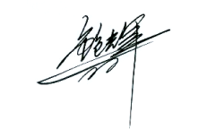
 |  |  | 裁判长： Referee:

